微生信示例158

市 | 值 | 微生信，您身边的数据分析，可视化专家
南京市 | 32 | https://www.bioinformatics.com.cn/plot_basic_china_jiangsu_heatmap_158
无锡市 | 322
徐州市 | 233 | 输出示例图
常州市 | 503
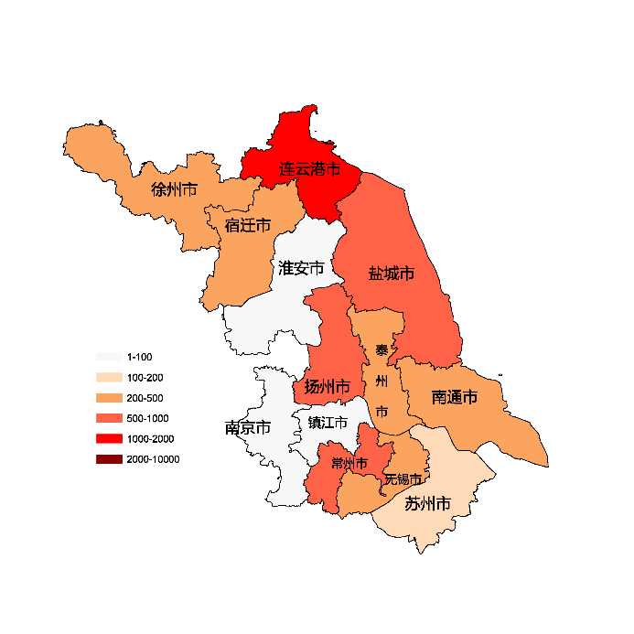
苏州市 | 132
南通市 | 250
连云港市 | 1542
淮安市 | 50
盐城市 | 715
扬州市 | 505
镇江市 | 84
泰州市 | 310
宿迁市 | 320

 |  | 注：1，需要带首行；2，仅改数字，各市名字不要改；3，仅供交流学习

 |  | 使用问题，或数据分析合作意向
 |  | 请微信扫码联系我们

